Alcance
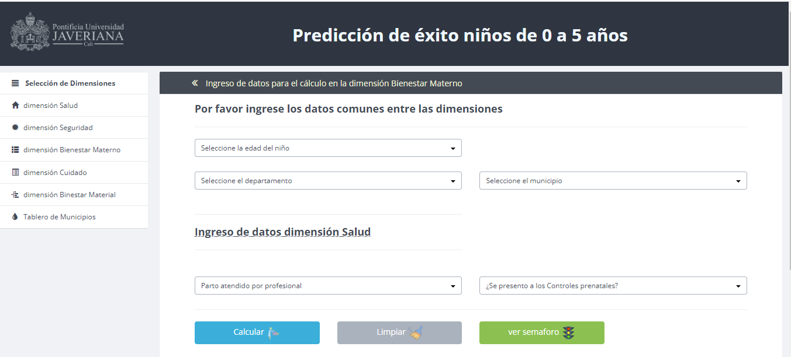
Ejemplo Preguntas
Datos de Experto | SCORE | EJEMPLO | HOMOLOGACION
¿Cual es la edad del Niño? | MISMO PARA TODAS LAS EDADES | 1 | 1
¿Ciudad donde vive el niño? | DEFINIDO POR UN EXPERTO | Cali | 1= Categoria, 2= Urbano
¿Cual fue el peso al nacer? | DEFINIDO POR UN EXPERTO | 1000 a 1499 g | 1
Aplicacion de la dosis de vacuna de pentavalente | DEFINIDO POR UN EXPERTO | 1era dosis: a los 2 meses de vida | 1
Aplicacion de la primera dosis de triple viral | DEFINIDO POR UN EXPERTO | primera dosis entre los 12 y 15 meses de edad | 1
Estado de Nutricion | DEFINIDO POR UN EXPERTO | Desnutrición aguda | 1
Lactancia continuada a los 24 meses | DEFINIDO POR UN EXPERTO | No, con otros suplementos | 1
¿Alguna enfermedad? | DEFINIDO POR UN EXPERTO | Enfermedad Tratable | 1

Prediccion con los datos del formulario
 |  | score del formulario ( Modelo Machine Learing - Clasificacion) | 0.95

MODELO EJECUTADO | Tabla de Score Modelo | %. PARAMETRIZADO | EJEMPLO | CALCULO
1. Modelo de machine Learing | Definido por los expertos Prediccion con datos del formulario de usuarios | 50 | 5 | 2.50
2. PONDERACION BASICA | DATOS DE LA UNIVERSIDAD, Selección de campos importantes dentro de la dimension según Indicadores actuales de la U | 30 | 10 | -3.00 | MAXIMO | MINIMO
2. PONDERACION BASICA ( Parametrizacion | Definido por la ciudad ( Score de Categoria) | 10 | 3.00 | 0.30 | 8.2 | 1.8
2. PONDERACION BASICA (Parametrizacion) | Definido por la ubicación geográfica (Score distancias RURAL , URBANO) | 10 | 20.00 | 2.00

 | Ponderado de datos de los expertos
 | 1 | 40% | BIEN
 | 2 | 30%
 | 3 | 20%
 | 4 | 8%
 | 5 | 2% | MAL
 |  | 100%
 | Ponderado de datos de las categorias de los municipios
 | 1 | 3% | BIEN
 | 2 | 25%
 | 3 | 20%
 | 4 | 10%
 | 5 | 8%
 | 6 | 4%
 | 7 | 30% | MAL
 |  | 100%
 | Ponderado de datos de las Distancias de los municipios
 | 1 | 50% | BIEN
 | 2 | 30%
 | 3 | 20%
 |  | 100%

